Sheet1
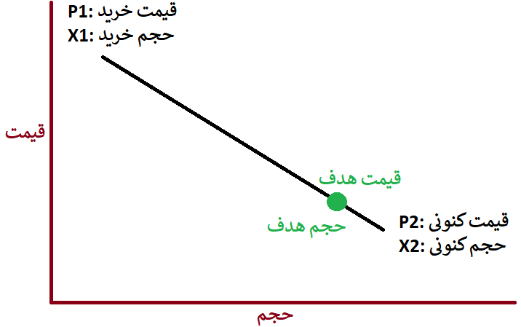
قیمت خرید | 18416
حجم خرید | 51141
قیمت کنونی | 8930
قیمت هدف | 9000
حجم هدف | 77997.87
مبلغ خرید جدید هدف (ریال) | $701,980,818

